信用交易
融资融券市场交易数据统计(2024-03-19)

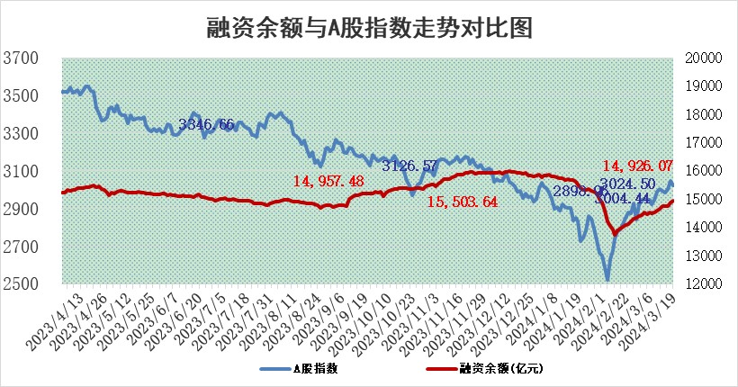
标的证券 | 融资融券余额（亿元） | 融资余额（亿元） | 融券余额（亿元） | 融资买入额（亿元） | 融资融券规模变化（亿元） | 融资余额增幅(‰) | 融券余额增幅(%)
统计数据 | 15,362.30 | 14,926.07 | 424.11 | 994.59 | 33.32 | 2.46 | -0.81

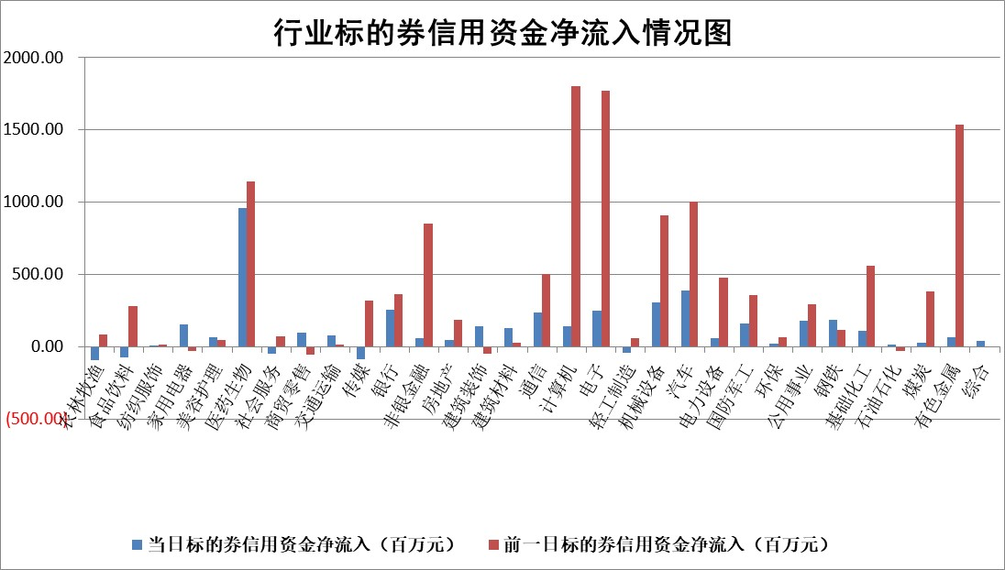

 |  |  |  |  |  |  |  | 2

 |  |  |  |  |  |  |  | 5
标的基金代码 | 标的基金简称 | 融资余额/市值(%) | 融资余额增幅(%) | 融资买入额/成交金额(%) | （融资余额净增额-融券余额净增额）/市值(‱) | 融券余额降幅(%) | ABS[（融资余额净增额-融券余额净增额）/市值净增额-1](%)
159902 | 华夏中小板ETF | 0.00 | 0.00 | 0.00 | 0.00 | 0.00 | 100.00
159915 | 易方达创业板ETF | 1.79 | -0.50 | 99139.32 | -1.49 | -64.17 | 98.75
159919 | 嘉实沪深300ETF | 0.68 | -0.93 | 1.53 | -0.68 | -0.94 | 99.07
159920 | 华夏恒生ETF | 53.80 | -0.03 | 6.39 | -1.65 | 1.40 | 98.84
159922 | 嘉实中证500ETF | 0.30 | -3.26 | 15.61 | 0.19 | 1.58 | 100.17
159925 | 南方沪深300ETF | 0.04 | -4.88 | 0.00 | 0.51 | 0.72 | 100.71
159928 | 消费ETF | 1.07 | -2.22 | 2.03 | -2.33 | 9.54 | 102.05
159934 | 易方达黄金ETF | 171.45 | -0.08 | 13.35 | -14.45 | 0.00 | 158.01
159939 | 全指信息技术ETF | 0.78 | -0.16 | 9.42 | -0.12 | 0.00 | 99.69
159940 | 全指金融地产ETF | 0.11 | 5.41 | 0.02 | 0.59 | 0.00 | 100.44
159995 | 半导体芯片ETF | 2.49 | 1.04 | 79.72 | 2.53 | -0.08 | 101.75
159997 | 天弘中证电子ETF | 2.02 | 8.78 | 8.11 | 16.31 | 0.66 | 124.40
159998 | 天弘中证计算机主题ETF | 0.54 | 5.87 | 0.09 | -1.53 | -46.69 | 98.28
510050 | 华夏上证50ETF | 4.51 | 0.72 | 130.26 | 2.86 | -8.86 | 101.96
510180 | 华安上证180ETF | 0.46 | 0.01 | 1.72 | 0.06 | 13.29 | 100.07
510880 | 华泰柏瑞红利ETF | 0.30 | 0.04 | 2.29 | -0.02 | -2.87 | 100.10
510900 | 易方达恒生H股ETF | 64.86 | 0.20 | 6.75 | 13.05 | 0.00 | 109.49
511010 | 5年期国债ETF | 9.75 | 0.11 | 0.04 | 1.04 | 0.00 | 86.82
511380 | 可转债及可交换债券ETF | 5.92 | -1.19 | 6.05 | -7.15 | -0.08 | 91.06
512000 | 全指证券ETF | 7.88 | 1.43 | 23.12 | 11.32 | 3.60 | 107.46
512010 | 沪深300医药卫生ETF | 5.67 | 2.46 | 122.52 | 13.94 | 1.30 | 111.48
512070 | 沪深300非银ETF | 2.11 | 5.52 | 132.57 | 11.49 | 7.62 | 106.95
512400 | 南方中证申万有色金属ETF | 2.45 | 0.98 | 2.52 | 2.55 | 2.40 | 98.24
512580 | 广发中证环保产业ETF | 1.17 | -1.97 | 1.24 | -2.29 | 1.12 | 98.70
512660 | 国泰中证军工ETF | 3.16 | -1.39 | 11.07 | -5.73 | -5.00 | 94.80
512800 | 华宝中证银行ETF | 14.98 | 0.38 | 1.18 | 5.59 | -0.06 | 103.60
512980 | 广发中证传媒ETF | 1.08 | 6.43 | 174.66 | 6.66 | 1.17 | 104.69
515030 | 华夏中证新能源汽车ETF | 2.32 | -0.46 | 6.70 | -2.35 | -16.37 | 98.40
515050 | 华夏中证5G通信主题ETF | 0.88 | -2.33 | 4.88 | -2.43 | -4.48 | 91.46
515070 | 华夏中证人工智能ETF | 3.07 | -3.66 | 21.61 | -11.22 | 1.18 | 224.77
标的股票比较指标 |  | 融资余额/流通A股市值(%) | 融资余额增幅(%) | 融资买入额/成交金额(%) | （融资余额净增额-融券余额净增额）/流通A股市值(‱) | 融券余额降幅(%) | ABS[（融资余额净增额-融券余额净增额）/流通A股市值净增额-1](%)
前十名标的个股 |  | 阳光城 | 惠泰医疗 | 中原传媒 | 金百泽 | 德美化工 | 凯格精机
 |  | 搜于特 | 金百泽 | 水羊股份 | 霍普股份 | 瑞斯康达 | 移远通信
 |  | 紫鑫药业 | 通行宝 | 莱特光电 | 中红医疗 | 中自科技 | 博力威
 |  | 嘉凯城 | 霍普股份 | 云南能投 | 北纬科技 | 渤海轮渡 | 禾迈股份
 |  | 宋都股份 | 烽火通信 | 诺普信 | 昀冢科技 | 悦达投资 | 朗科科技
 |  | 美好置业 | 超越科技 | 中核科技 | 瑞纳智能 | 福达合金 | 恒铭达
 |  | 中天金融 | 日发精机 | 富祥药业 | 中光学 | 东方园林 | 纽泰格
 |  | 庞大集团 | 盛德鑫泰 | 有研粉材 | 超越科技 | 永安行 | 磁谷科技
 |  | 泽达易盛 | 英维克 | 长城证券 | 烽火通信 | 金迪克 | 永信至诚
 |  | 蓝光发展 | 中光学 | 涪陵电力 | 卧龙电驱 | 智明达 | 盈建科
后十名标的个股 |  | 天喻信息 | 青海春天 | 甘肃电投 | 上海凯鑫 | 南方传媒 | 安泰科技
 |  | 步步高 | 龙津药业 | 天喻信息 | 川润股份 | 特发信息 | 森鹰窗业
 |  | 鸿达兴业 | 上海凯鑫 | 步步高 | 深城交 | 通行宝 | 睿昂基因
 |  | 天沃科技 | 星环科技 | 鸿达兴业 | 维海德 | 科蓝软件 | 创识科技
 |  | 金圆股份 | 金盘科技 | 天沃科技 | 紫建电子 | 成都先导 | 中成股份
 |  | 哈工智能 | 川润股份 | 金圆股份 | 国新文化 | 呈和科技 | 天禄科技
 |  | 正邦科技 | 百洋医药 | 哈工智能 | 英力股份 | 宇邦新材 | 万里扬 | ;
 |  | 华铁股份 | 英力股份 | 正邦科技 | 山水比德 | 好利科技 | 鹿山新材
 |  | 中国中期 | 深城交 | 华铁股份 | 精研科技 | 湖南发展 | 富士莱
 |  | 新华联 | 紫建电子 | 中国中期 | 华安鑫创 | 星辉环材 | 莱特光电
说明：1.以上普通交易数据和信用交易数据皆以交易日收盘后数据为基准；2.上述标的证券总数据只计算标的证券市场总数据，不包括从标的证券中调出去标的证券数据，所以与交易所公布的总值略有不同； 3.上述行业采用申万一级行业分类；4.以上标的基金和标的个股中比较的6个指标值中：前5个（从左至右）为正向指标，值越大排名越靠前；第6个为逆向指标，值越小，排名越靠前；5.第6个指标中ABS[]表示求绝对值，其主要用于考量信用资金相对净流入对股价相对净变化的贡献程度；6.数据来源：wind，交易所。

 | 证券代码 | 新增融资余额 | 融资买入额 | 融资买入增幅前10
远大智能 | 002689 | 28175353 | 42268582 | 199%
亚太股份 | 002284 | 21555247 | 34242865 | 82%
赛诺医疗 | 688108 | 72122899 | 101076547 | 78%
湖南发展 | 000722 | 66023557 | 137112987 | 75%
柘中股份 | 002346 | 14584119 | 36845980 | 58%
国城矿业 | 000688 | 24683149 | 48240585 | 54%
兆新股份 | 002256 | 1985058 | 4066269 | 52%
凯美特气 | 002549 | 33806472 | 61340055 | 52%
华昌达 | 300278 | 13474542 | 19303225 | 48%
新华联 | 000620 | 27311937 | 39201759 | 43%

 | 证券代码 | 新增融资余额 | 融资买入额 | 融资买入增幅前10
兔宝宝 | 002043 | 73310337 | 89923983 | 334%
捷昌驱动 | 603583 | 26026415 | 31686727 | 262%
湘财股份 | 600095 | 94196837 | 132280449 | 252%
中谷物流 | 603565 | 49103883 | 60098371 | 234%
中青宝 | 300052 | 24215352 | 31377809 | 98%
顾家家居 | 603816 | 138518545 | 188424210 | 78%
喜临门 | 603008 | 31503289 | 48351944 | 77%
财信发展 | 000838 | 10831830 | 17666790 | 74%
苏州银行 | 002966 | 10578096 | 19143736 | 72%
金诚信 | 603979 | 23858538 | 36098133 | 60%

